본책
담당 | 김윤희
과목 | 수학 | 학년 | 3 |  | 단원 | 2. 평면도형

NO | 차시 | 구분 | 파일명 | S/B 페이지 | 참고 이미지 | 요청 사항 | 애니 장면 | 요청일
1 | suh_p_0301_02_0010 | 삽화 발주 | suh_p_0301_02_0010_202_1 | 11 | 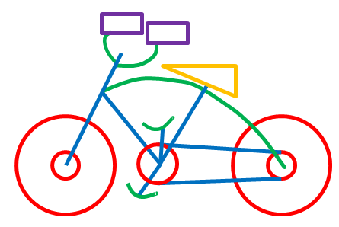 | 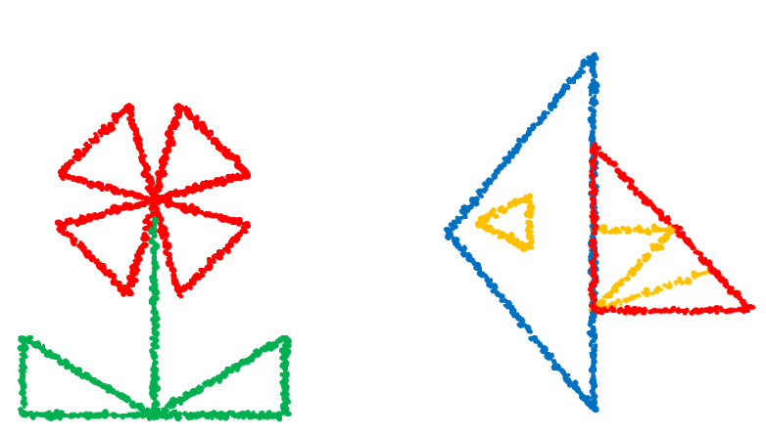 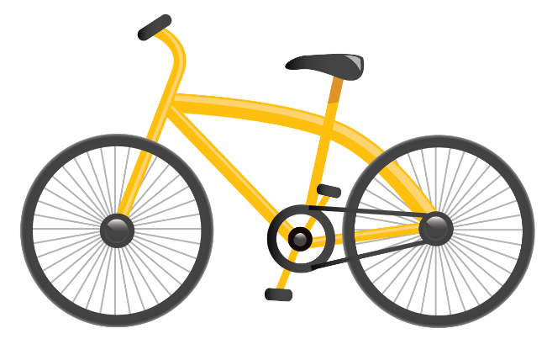 원(빨간색) 5개, 직선(파란색) 7개, 곡선(초록색) 5개, 직각삼각형(노란색) 1개, 직사각형(보라색) 2개 사용해서 자전거 이미지 그려주세요. 선은 색연필로 그린듯한 느낌으로 그려주세요. (참고용 이미지 아래 첨부) |  | 22.01.21
2
3
4
5
6

